المؤشرات الكلية

سوق العراق للاوراق المالية
جلسة الخميس 2026/7/2 |  |  |  | تقرير أسعار الأسهم المتداولة لسوق العراق للأوراق المالية
الجلسة (114)
الاسهم المتداولة المدرجة و OTC |  |  | 1,875,176,864 |  |  | قيمة الأسهم المتداولة المدرجة و OTC |  | 2,539,561,974 |  |  | صفقات الشركات المدرجة وOTC | 1127
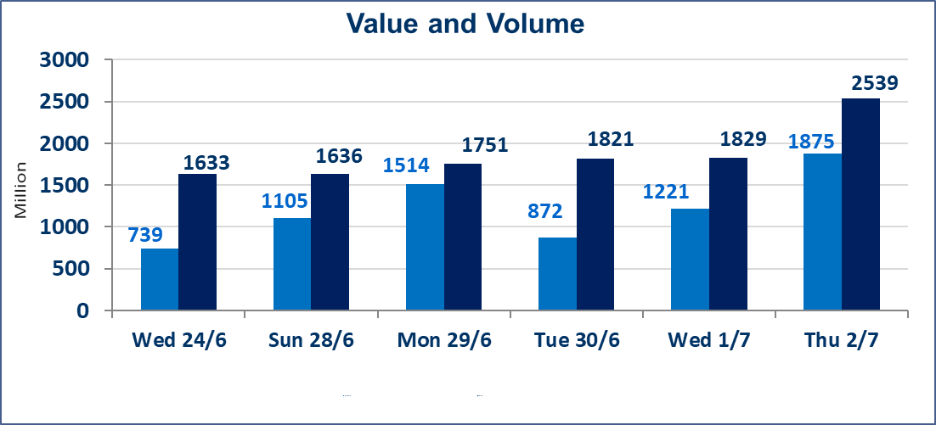
المؤشر60 ISX اليوم | 1026.44 |  | نقطة |  |  | المؤشر15 ISX اليوم | 1285.32 | نقطة
المؤشر 60 ISX السابق | 1026.53 |  | نقطة |  |  | المؤشر 15 ISX السابق | 1280.11 | نقطة
نسبة التغير | -0.01 |  | % |  |  | نسبة التغير | 0.41 | %
عدد النقاط | -0.09 |  | نقطة |  |  | عدد النقاط | 5.21 | نقطة

الشركات المدرجة | 103 | OTC | 17 | 120 |  | الشركات غير المتداولة المدرجة | 40 | OTC | 16 | 56
الشركات المتداولة | 49 | OTC | 1 | 50 |  | الشركات المرتفعة |  |  | 5
شركات الهيئة العامة |  |  |  | 6 |  | الشركات المنخفضة |  |  | 20
الموقوفة بقرار من هيأة الأوراق المالية |  |  |  | 8
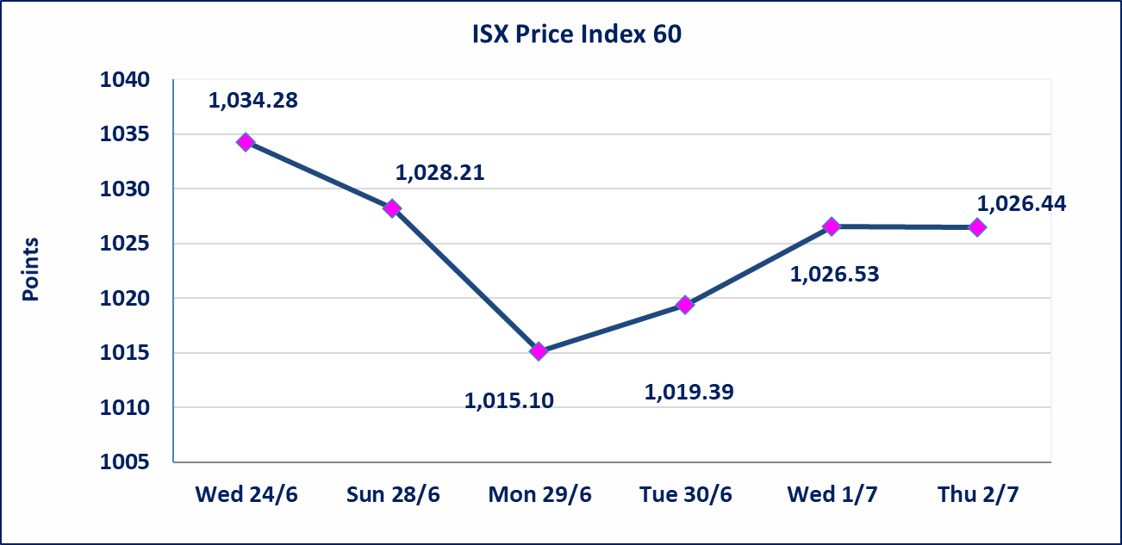
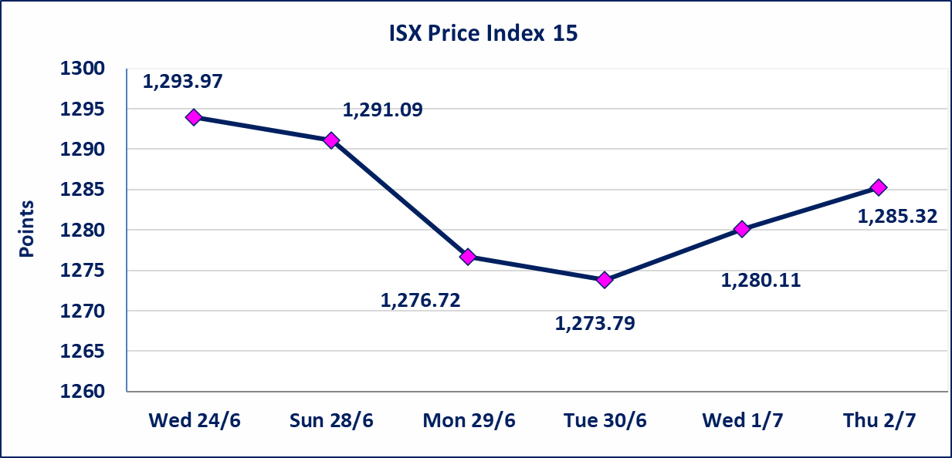

اليم الازرق للتجارة العامة(SYAM) | تم البدء بعمليات ايداع شهادات اسهم المساهمين لشركة اليم الازرق للتجارة العامة إعتباراً من جلسة الاربعاء 2026/6/3
الوطنية للصناعات الغذائية (INFF) | تم البدء بعمليات ايداع شهادات اسهم المساهمين لشركة الوطنية للصناعات الغذائية إعتباراً من جلسة الاحد 2026/5/24 وسيتم اطلاق التداول لحين اكمال انتهاء الاجراءات في مركز الايداع في منصة الشركات غير المدرجة ISX-OTC.
الحد الأعلى والادنى للتغير في السعر | نسبة التغير الحدود الدنيا للحركة السعرية للاسهم من (5% الى 10%) والحدود العليا من(10% الى 25%)في كافة المنصات ماعدا منصة OTC.
Web site : www.isx-iq.net E-mail : info-isx@isx-iq.net |  |  |  |  | 07834000034 - 07711211522 : ص . ب :3607 العلوية الهاتف |  |  |  |  |  | بغداد /الكرادة/ قرب المسرح الوطني /مجاور مصرف الخليج التجاري

نسبة التغير
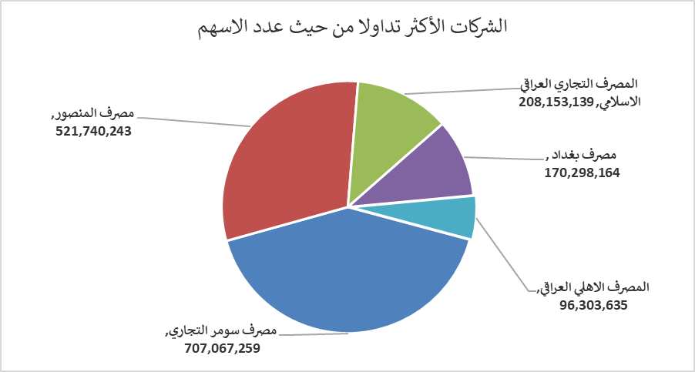
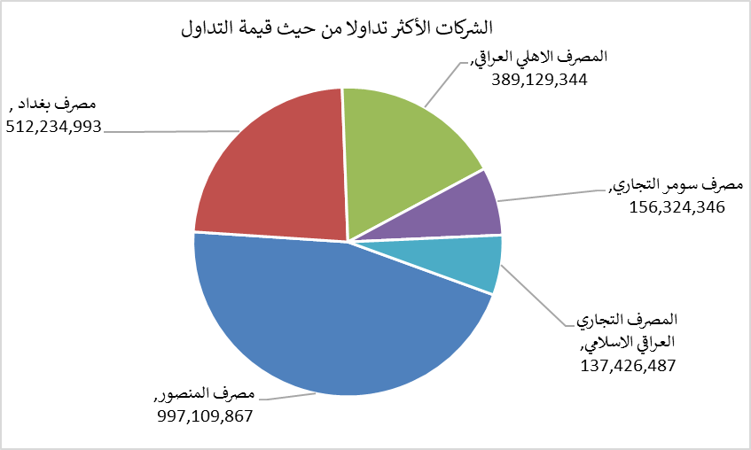
الشركات الأكثر ارتفاعاً وانخفاضاً

نسبة التغير لاسعار الاغلاق الاكثر ارتفاعاً |  |  |  | نسبة التغير لاسعار الاغلاق الاكثر انخفاضاً
اسم الشركة | اغلاق | التغير(%) | الاسهم المتداولة | اسم الشركة | اغلاق | التغير (%) | الاسهم المتداولة
بابل للانتاج الحيواني | 8.450 | 5.49 | 97,354 | العراقية لصناعات الكارتون | 2.450 | -9.26 | 148,200
فندق بابل | 107.000 | 3.88 | 100 | المصرف الدولي الإسلامي | 0.220 | -8.33 | 40,709
المصرف التجاري العراقي الاسلامي | 0.670 | 1.52 | 208,153,139 | الخاتم للاتصالات | 3.820 | -3.29 | 515,250
الهلال الصناعية | 1.540 | 1.32 | 126,049 | الصناعات الالكترونية | 1.550 | -3.12 | 26,000
فنادق عشتار | 9.050 | 0.56 | 2,986,000 | التمورالعراقية | 2.600 | -1.89 | 242,078

الشركات الاكثر نشاطا حسب الاسهم المتداولة (حجم التداول) |  |  |  | الشركات الاكثر نشاطا حسب القيمة المتداولة
اسم الشركة | اغلاق | التغير(%) | الاسهم المتداولة | اسم الشركة | اغلاق | التغير (%) | القيمة المتداولة
مصرف سومر التجاري | 0.230 | 0.00 | 707,067,259 | مصرف المنصور | 1.930 | -0.52 | 997,109,867
مصرف المنصور | 1.930 | -0.52 | 521,740,243 | مصرف بغداد | 3.010 | -0.33 | 512,234,993
المصرف التجاري العراقي الاسلامي | 0.670 | 1.52 | 208,153,139 | المصرف الاهلي العراقي | 4.020 | -0.74 | 389,129,344
مصرف بغداد | 3.010 | -0.33 | 170,298,164 | مصرف سومر التجاري | 0.230 | 0.00 | 156,324,346
المصرف الاهلي العراقي | 4.020 | -0.74 | 96,303,635 | المصرف التجاري العراقي الاسلامي | 0.670 | 1.52 | 137,426,487

